②利用方法
<< 利用方法 >>
基本的に、「入力」シートの赤枠で囲まれたセルの入力又は、選択になります。

１．分析テーマを決めて入力する。

「大型船の受注による経済波及効果の分析について」などとテーマを決めて「分析テーマ」に入力します。

分析テーマを入力

２．入力データを整理して、入力する。

分析条件の前提となる「入力データ」を整理する必要があります。
具体的には、「どの産業部門にいくらの需要額（金額）が生じるか」ということを整理して、該当するセルに入力します。
※「県内産・県外産の区別」や「購入者価格・生産者価格の区別」によって、入力する列が異なりますので、注意してください。

●生産者価格・・・出荷後の流通経費である商業マージン及び国内貨物運賃を含まない価格
●購入者価格・・・生産者価格に出荷後の商業マージン及び国内貨物運賃を加えた価格

何れか一つの列を選び、入力する

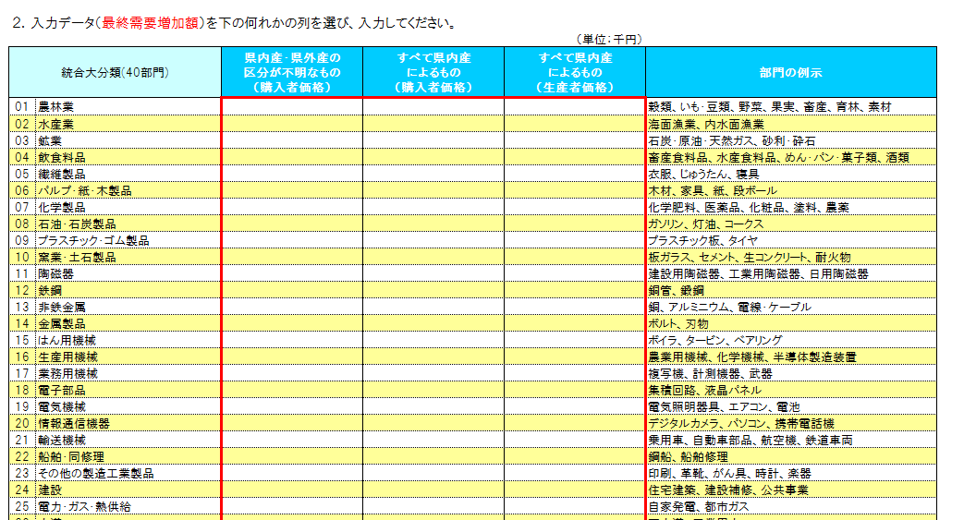

３．消費転換率を選択する。

令和２年から令和６年までの各年値データ（単年データ）と令和２年から令和６年までの５か年間の平均値データを用意していますので、
プルダウンで選択します。
※選択後は必ずカーソルを別のセルに移動してください。

消費転換率は、第２次間接波及効果の分析で必要なため、総務省の家計調査年報（家計収支編）より作成しています。
※家計調査は標本調査であり、長崎県では県庁所在市である長崎市のみが対象

●消費転換率・・・雇用者所得のうちどのくらいが消費に回るのかを表した率
プルダウンで選択

４．表示単位を選択する。

入力データとして入力する金額に応じて、「億円」、「百万円」、「千円」のうち見やすい表示単位をプルダウンで選択します。
※選択後は必ずカーソルを別のセルに移動してください。

プルダウンで選択

⑥出力Ⅲ（グラフ）
経済波及効果分析結果Ⅲ グラフ

生産誘発等

 | （単位：千円） |  | （単位：千円）
各誘発額
 | ① 生産誘発額 | ② ①のうち粗付加価値誘発額 | ③ ②のうち雇用者所得誘発額
生産 誘発額 | 0 | 0 | 0
部門別生産誘発額
 | 生産誘発額
農林業 | 0
水産業 | 0
鉱業 | 0
飲食料品 | 0
繊維製品 | 0
パルプ・紙・木製品 | 0
化学製品 | 0
石油・石炭製品 | 0
プラスチック・ゴム製品 | 0
窯業・土石製品 | 0
陶磁器 | 0
鉄鋼 | 0
非鉄金属 | 0
金属製品 | 0
はん用機械 | 0
生産用機械 | 0
業務用機械 | 0
電子部品 | 0
電気機械 | 0
情報通信機器 | 0
輸送機械 | 0
船舶・同修理 | 0
その他の製造工業製品 | 0
建設 | 0
電力・ガス・熱供給 | 0
水道 | 0
廃棄物処理 | 0
商業 | 0
金融・保険 | 0
不動産 | 0
運輸・郵便 | 0
情報通信 | 0
公務 | 0
教育・研究 | 0
医療・福祉 | 0
他に分類されない会員制団体 | 0
対事業所サービス | 0
対個人サービス | 0
事務用品 | 0
分類不明 | 0

 | （単位：千円）
生産誘発額の内訳
直接効果 | 0
第1次間接 波及効果 | 0
第2次間接 波及効果 | 0

就業者誘発数等

 |  | （単位：人） | （単位：人）
就業者誘発数、雇用者誘発数
 | ①就業者誘発数 | ② ①のうち雇用者誘発数
就業者 誘発数 | 0 | 0
部門別就業者誘発数
農林業 | 0
水産業 | 0
鉱業 | 0
飲食料品 | 0
繊維製品 | 0
パルプ・紙・木製品 | 0
化学製品 | 0
石油・石炭製品 | 0
プラスチック・ゴム製品 | 0
窯業・土石製品 | 0
陶磁器 | 0
鉄鋼 | 0
非鉄金属 | 0
金属製品 | 0
はん用機械 | 0
生産用機械 | 0
業務用機械 | 0
電子部品 | 0
電気機械 | 0
情報通信機器 | 0
輸送機械 | 0
船舶・同修理 | 0
その他の製造工業製品 | 0
建設 | 0
電力・ガス・熱供給 | 0
水道 | 0
廃棄物処理 | 0
商業 | 0
金融・保険 | 0
不動産 | 0
運輸・郵便 | 0
情報通信 | 0
公務 | 0
教育・研究 | 0
医療・福祉 | 0
他に分類されない会員制団体 | 0
対事業所サービス | 0
対個人サービス | 0
事務用品 | 0
分類不明 | 0

⑧計算域Ⅰ
部 門
部 門
推計順序
推計順序
計算域Ⅰ マージン調整（生産者価格変換）
 |  |  |  |  |  |  |  |  |  |  |  | （単位：千円）
統合大分類(40部門) |  | 県内産・県外産の区分が不明なもの (購入者価格) |  |  |  |  | すべて県内産によるもの (購入者価格) |  |  |  | すべて県内産 によるもの （生産者価格） | 直接効果 | 各種係数表

 |  | 需要 増加額 | 商業 マージン | 運輸 マージン | マージン 調整後 | 県内自給率 による 調整後 | 需要 増加額 | 商業 マージン | 運輸 マージン | マージン 調整後 | 需要 増加額 | 県内需要計 （直接効果） | 商業 マージン率 | 運輸 マージン率 | 県内 自給率

01 | 農林業 | 0 | 0 | 0 | 0 | 0 | 0 | 0 | 0 | 0 | 0 | 0 | 0.258079 | 0.040250 | 0.547836
02 | 水産業 | 0 | 0 | 0 | 0 | 0 | 0 | 0 | 0 | 0 | 0 | 0 | 0.249300 | 0.033308 | 0.680525
03 | 鉱業 | 0 | 0 | 0 | 0 | 0 | 0 | 0 | 0 | 0 | 0 | 0 | 0.022528 | 0.066403 | 0.028098
04 | 飲食料品 | 0 | 0 | 0 | 0 | 0 | 0 | 0 | 0 | 0 | 0 | 0 | 0.322575 | 0.032171 | 0.251911
05 | 繊維製品 | 0 | 0 | 0 | 0 | 0 | 0 | 0 | 0 | 0 | 0 | 0 | 0.439449 | 0.024549 | 0.097430
06 | パルプ・紙・木製品 | 0 | 0 | 0 | 0 | 0 | 0 | 0 | 0 | 0 | 0 | 0 | 0.233497 | 0.058004 | 0.091160
07 | 化学製品 | 0 | 0 | 0 | 0 | 0 | 0 | 0 | 0 | 0 | 0 | 0 | 0.200295 | 0.026939 | 0.017986
08 | 石油・石炭製品 | 0 | 0 | 0 | 0 | 0 | 0 | 0 | 0 | 0 | 0 | 0 | 0.196364 | 0.021219 | 0.014383
09 | プラスチック・ゴム製品 | 0 | 0 | 0 | 0 | 0 | 0 | 0 | 0 | 0 | 0 | 0 | 0.182022 | 0.030404 | 0.112787
10 | 窯業・土石製品 | 0 | 0 | 0 | 0 | 0 | 0 | 0 | 0 | 0 | 0 | 0 | 0.173383 | 0.055097 | 0.368131
11 | 陶磁器 | 0 | 0 | 0 | 0 | 0 | 0 | 0 | 0 | 0 | 0 | 0 | 0.182438 | 0.032556 | 0.333438
12 | 鉄鋼 | 0 | 0 | 0 | 0 | 0 | 0 | 0 | 0 | 0 | 0 | 0 | 0.059151 | 0.027078 | 0.101501
13 | 非鉄金属 | 0 | 0 | 0 | 0 | 0 | 0 | 0 | 0 | 0 | 0 | 0 | 0.101621 | 0.029412 | 0.008662
14 | 金属製品 | 0 | 0 | 0 | 0 | 0 | 0 | 0 | 0 | 0 | 0 | 0 | 0.132816 | 0.043831 | 0.328179
15 | はん用機械 | 0 | 0 | 0 | 0 | 0 | 0 | 0 | 0 | 0 | 0 | 0 | 0.102849 | 0.013195 | 0.331633
16 | 生産用機械 | 0 | 0 | 0 | 0 | 0 | 0 | 0 | 0 | 0 | 0 | 0 | 0.122452 | 0.011635 | 0.031327
17 | 業務用機械 | 0 | 0 | 0 | 0 | 0 | 0 | 0 | 0 | 0 | 0 | 0 | 0.175716 | 0.013860 | 0.307163
18 | 電子部品 | 0 | 0 | 0 | 0 | 0 | 0 | 0 | 0 | 0 | 0 | 0 | 0.058937 | 0.009512 | 0.425922
19 | 電気機械 | 0 | 0 | 0 | 0 | 0 | 0 | 0 | 0 | 0 | 0 | 0 | 0.173447 | 0.009114 | 0.047731
20 | 情報通信機器 | 0 | 0 | 0 | 0 | 0 | 0 | 0 | 0 | 0 | 0 | 0 | 0.177934 | 0.007909 | 0.062298
21 | 輸送機械 | 0 | 0 | 0 | 0 | 0 | 0 | 0 | 0 | 0 | 0 | 0 | 0.087207 | 0.016327 | 0.015895
22 | 船舶・同修理 | 0 | 0 | 0 | 0 | 0 | 0 | 0 | 0 | 0 | 0 | 0 | 0.074733 | 0.003418 | 0.504843
23 | その他の製造工業製品 | 0 | 0 | 0 | 0 | 0 | 0 | 0 | 0 | 0 | 0 | 0 | 0.316307 | 0.035670 | 0.168986
24 | 建設 | 0 | 0 | 0 | 0 | 0 | 0 | 0 | 0 | 0 | 0 | 0 | 0.000000 | 0.000000 | 1.000000
25 | 電力・ガス・熱供給 | 0 | 0 | 0 | 0 | 0 | 0 | 0 | 0 | 0 | 0 | 0 | 0.000000 | 0.000000 | 0.948312
26 | 水道 | 0 | 0 | 0 | 0 | 0 | 0 | 0 | 0 | 0 | 0 | 0 | 0.000000 | 0.000000 | 0.999855
27 | 廃棄物処理 | 0 | 0 | 0 | 0 | 0 | 0 | 0 | 0 | 0 | 0 | 0 | 0.000000 | 0.000000 | 0.916874
28 | 商業 | 0 | 0 | 0 | 0 | 0 | 0 | 0 | 0 | 0 | 0 | 0 | 0.000000 | 0.000000 | 0.960514
29 | 金融・保険 | 0 | 0 | 0 | 0 | 0 | 0 | 0 | 0 | 0 | 0 | 0 | 0.000000 | 0.000000 | 0.817056
30 | 不動産 | 0 | 0 | 0 | 0 | 0 | 0 | 0 | 0 | 0 | 0 | 0 | 0.000000 | 0.000000 | 0.926531
31 | 運輸・郵便 | 0 | 0 | 0 | 0 | 0 | 0 | 0 | 0 | 0 | 0 | 0 | 0.000000 | 0.000000 | 0.757150
32 | 情報通信 | 0 | 0 | 0 | 0 | 0 | 0 | 0 | 0 | 0 | 0 | 0 | 0.041769 | 0.004108 | 0.589401
33 | 公務 | 0 | 0 | 0 | 0 | 0 | 0 | 0 | 0 | 0 | 0 | 0 | 0.000000 | 0.000000 | 1.000000
34 | 教育・研究 | 0 | 0 | 0 | 0 | 0 | 0 | 0 | 0 | 0 | 0 | 0 | 0.000000 | 0.000014 | 0.912783
35 | 医療・福祉 | 0 | 0 | 0 | 0 | 0 | 0 | 0 | 0 | 0 | 0 | 0 | 0.000000 | 0.000000 | 0.993099
36 | 他に分類されない会員制団体 | 0 | 0 | 0 | 0 | 0 | 0 | 0 | 0 | 0 | 0 | 0 | 0.000000 | 0.000000 | 0.998784
37 | 対事業所サービス | 0 | 0 | 0 | 0 | 0 | 0 | 0 | 0 | 0 | 0 | 0 | 0.000000 | 0.000000 | 0.665182
38 | 対個人サービス | 0 | 0 | 0 | 0 | 0 | 0 | 0 | 0 | 0 | 0 | 0 | 0.000018 | 0.000006 | 0.875683
39 | 事務用品 | 0 | 0 | 0 | 0 | 0 | 0 | 0 | 0 | 0 | 0 | 0 | 0.000000 | 0.000000 | 1.000000
40 | 分類不明 | 0 | 0 | 0 | 0 | 0 | 0 | 0 | 0 | 0 | 0 | 0 | 0.023505 | 0.030098 | 0.820036
合計 |  | 0 | 0 | 0 | 0 | 0 | 0 | 0 | 0 | 0 | 0 | 0

 | ※商業マージン率及び運輸マージン率は、購入者価格表、商業マージン表、国内貨物運賃表の需要合計より算出しています。

